关系图
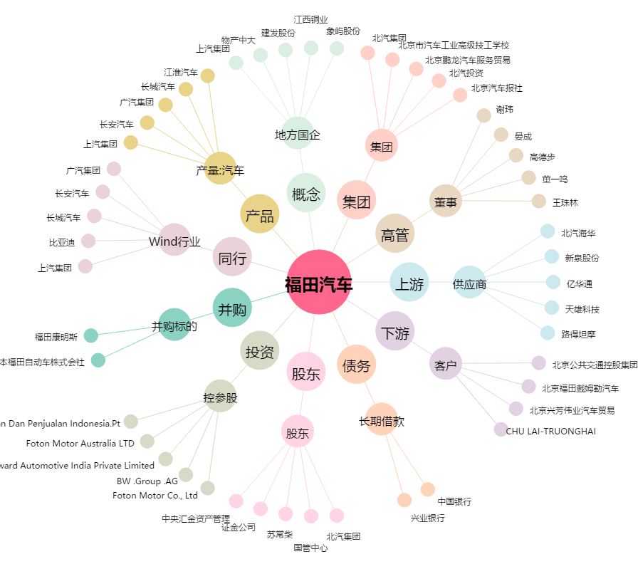
福田汽车[600166.SH] - 关系概览图

